Angulares


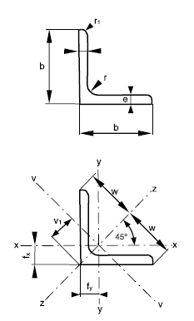
Ángulo | Lado | Espesor | Radios de acuerdo |  | Área de la sección | Masa nominal por unidad de longitud | Distancias al centro de gravedad |  |  | Momentos de inercia |  |  | Módulos resistentes |  | Radios de giro
 | b | 2 | r | r1 | S | ms | fx=fy | w | V1 | Ix=Iy | Iv | Iz | Wx=Wy | Wv | ix=iy | iz | iv
pulgadas | mm | mm | mm |  | cm² | kg/m | cm |  |  | cm4 |  |  | cm³ |  | cm
1 | 2 | 3 | 4 | 5 | 6 | 7 | 8 | 9 | 10 | 11 | 12 | 13 | 14 | 15 | 16 | 17 | 18
L 1/2 x 1/8 | 12.7 | 3.2 | 4 | 2 | 0.71 | 0.56 | 0.42 | 0.95 | 0.62 | 0.19 | 0.08 | 0.29 | 0.1 | 0.08 | 0.35 | 0.45 | 0.24 | L L 1/2 x 1/8
L 5/8 x 1/8 | 15.9 | 3.2 | 4 | 2 | 0.94 | 0.74 | 0.5 | 1.13 | 0.71 | 0.2 | 0.08 | 0.31 | 0.18 | 0.12 | 0.46 | 0.57 | 0.3 | L L 5/8 x 1/8
L 3/4 x 1/8 | 19.1 | 3.2 | 4 | 2 | 1.13 | 0.89 | 0.58 | 1.34 | 0.82 | 0.35 | 0.14 | 0.55 | 0.26 | 0.18 | 0.55 | 0.7 | 0.36 | L L 3/4 x 1/8
L 7/8 x 1/8 | 22.2 | 3.2 | 4 | 2 | 1.32 | 1.04 | 0.65 | 1.56 | 0.92 | 0.56 | 0.23 | 0.89 | 0.36 | 0.25 | 0.65 | 0.82 | 0.42 | L L 7/8 x 1/8
L 1 x 1/8 | 25.4 | 3.2 | 4 | 2 | 1.51 | 1.19 | 0.73 | 1.77 | 1.03 | 0.84 | 0.34 | 1.34 | 0.48 | 0.34 | 0.75 | 0.94 | 0.48 | L L 1 x 1/8
L 1 1/4 x 1/8 | 31.8 | 3.2 | 5 | 2.5 | 1.97 | 1.55 | 0.89 | 2.26 | 1.26 | 1.83 | 0.72 | 2.93 | 0.79 | 0.57 | 0.96 | 1.22 | 0.61 | L L 1 1/4 x 1/8
L 1 x 3/16 | 25.4 | 4.8 | 4 | 2 | 2.19 | 1.72 | 0.79 | 1.77 | 1.11 | 1.17 | 0.5 | 1.84 | 0.68 | 0.45 | 0.73 | 0.92 | 0.48 | L L 1 x 3/16
L 1 1/2 x 1/8 | 38.1 | 3.2 | 6 | 3 | 2.37 | 1.86 | 1.03 | 2.69 | 1.46 | 3.11 | 1.2 | 5.02 | 1.12 | 0.82 | 1.15 | 1.46 | 0.71 | L L 1 1/2 x 1/8
L 1 1/4 x 3/16 | 31.8 | 4.8 | 5 | 2.5 | 2.87 | 2.25 | 0.96 | 2.26 | 1.35 | 2.58 | 1.06 | 4.1 | 1.15 | 0.78 | 0.95 | 1.2 | 0.61 | L L 1 1/4 x 3/16
L 1 1/2 x 3/16 | 38.1 | 4.8 | 6 | 3 | 3.46 | 2.71 | 1.1 | 2.69 | 1.56 | 4.45 | 1.78 | 7.12 | 1.65 | 1.14 | 1.13 | 1.44 | 0.72 | L L 1 1/2 x 3/16
L 1 3/4 x 3/16 | 44.5 | 4.8 | 7 | 3.5 | 4.14 | 3.25 | 1.27 | 3.18 | 1.79 | 7.57 | 2.97 | 12.17 | 2.34 | 1.66 | 1.35 | 1.71 | 0.85 | L L 1 3/4 x 3/16
L 1 1/2 x 1/4 | 38.1 | 6.4 | 6 | 3 | 4.49 | 3.53 | 1.17 | 2.69 | 1.65 | 5.63 | 2.33 | 8.93 | 2.14 | 1.42 | 1.12 | 1.41 | 0.72 | L L 1 1/2 x 1/4
L 2 x 3/16 | 50.8 | 4.8 | 7 | 3.5 | 4.72 | 3.7 | 1.42 | 3.61 | 2 | 11.26 | 4.41 | 18.12 | 3.06 | 2.2 | 1.54 | 1.96 | 0.97 | L L 2 x 3/16
L 2 1/4 x 3/16 | 57.2 | 4.8 | 8 | 4 | 5.31 | 4.17 | 1.56 | 4.03 | 2.2 | 15.88 | 6.13 | 25.64 | 3.84 | 2.79 | 1.73 | 2.2 | 1.07 | L L 2 1/4 x 3/16
L 1 3/4 x 1/4 | 44.5 | 6.4 | 7 | 3.5 | 5.4 | 4.24 | 1.34 | 3.18 | 1.88 | 9.67 | 3.9 | 15.43 | 3.06 | 2.07 | 1.34 | 1.69 | 0.85 | L L 1 3/4 x 1/4
L 2 x 1/4 | 50.8 | 6.4 | 7 | 3.5 | 6.17 | 4.84 | 1.49 | 3.61 | 2.1 | 14.45 | 5.8 | 23.1 | 4 | 2.77 | 1.53 | 1.93 | 0.97 | L L 2 x 1/4
L 2 1/4 x 1/4 | 57.2 | 6.4 | 8 | 4 | 6.96 | 5.46 | 1.63 | 4.03 | 2.3 | 20.49 | 8.1 | 32.87 | 5.03 | 3.53 | 1.72 | 2.17 | 1.08 | L L 2 1/4 x 1/4
L 2 1/2 x 1/4 | 63.5 | 6.4 | 9 | 4.5 | 7.87 | 6.18 | 1.8 | 4.53 | 2.53 | 29.43 | 11.49 | 47.37 | 6.39 | 4.54 | 1.93 | 2.45 | 1.21 | L L 2 1/2 x 1/4
L 3 x 1/4 | 76.2 | 6.4 | 10 | 5 | 9.43 | 7.4 | 2.09 | 5.37 | 2.94 | 50.39 | 19.47 | 81.3 | 9.14 | 6.62 | 2.31 | 2.94 | 1.44 | L L 3 x 1/4
L 3 x 5/16 | 76.2 | 7.9 | 10 | 5 | 11.49 | 9.02 | 2.15 | 5.37 | 3.03 | 60.74 | 23.89 | 97.59 | 11.15 | 7.88 | 2.3 | 2.91 | 1.44 | L L 3 x 5/16
L 3 1/2 x 5/16 | 88.9 | 7.9 | 11 | 5.5 | 13.57 | 10.65 | 2.47 | 6.29 | 3.48 | 99.66 | 38.85 | 160.47 | 15.49 | 11.17 | 2.71 | 3.44 | 1.69 | L L 3 1/2 x 5/16
L 3 x 3/8 | 76.2 | 9.5 | 10 | 5 | 13.64 | 10.71 | 2.22 | 5.37 | 3.12 | 71.15 | 28.47 | 113.82 | 13.21 | 9.11 | 2.28 | 2.89 | 1.44 | L L 3 x 3/8
L 4 x 5/16 | 101.6 | 7.9 | 12 | 6 | 15.65 | 12.28 | 2.78 | 7.21 | 3.92 | 152.41 | 59 | 245.82 | 20.54 | 15.04 | 3.12 | 3.96 | 1.94 | L L 4 x 5/16
L 3 1/2 x 3/8 | 88.9 | 9.5 | 11 | 5.5 | 16.14 | 12.67 | 2.53 | 6.29 | 3.57 | 117.2 | 46.37 | 188.04 | 18.41 | 12.98 | 2.69 | 3.41 | 1.7 | L L 3 1/2 x 3/8
L 4 x 3/8 | 101.6 | 9.5 | 12 | 6 | 18.63 | 14.63 | 2.85 | 7.21 | 4.02 | 179.81 | 70.56 | 289.07 | 24.47 | 17.55 | 3.11 | 3.94 | 1.95 | L L 4 x 3/8
L 4 x 1/2 | 101.6 | 12.7 | 12 | 6 | 24.45 | 19.19 | 2.98 | 7.21 | 4.2 | 230.95 | 92.84 | 269.07 | 31.99 | 22.09 | 3.07 | 3.89 | 1.95 | L L 4 x 1/2

Hoja2
Cálculo de Columna Grupo IV - Compresion

Resistencia requerida |  |  |  |  |  |  |  | ACERO F-24
Pu | 600 | Compresión | Mux | 50 | Muy | 30 |  | Fy | 235
 |  |  | Vux | 100 | Vuy | 40 |  | Fu | 370
Tu | 800 | Tracción | Mux | 5.21 | Muy | 3 |  | E | 200000

Longitudes de Pandeo
Lx-x | 400 | kx | 1 | Lp x-x | 400.0
Ly-y | 400 | ky | 1 | Lp y-y | 400.0

PERFIL CORDONES |  |  | SECCION COMPUESTA |  |  |  | PERFIL DIAGONALES
L 3 x 1/4 |  |  | sx | 15 | cm |  | L 3 x 1/4 |  |  |  | L 2 1/4 x 1/4
Ag | 9.43 | cm² | sy | 15 | cm |  | Ag | 9.43 | cm²
b | 76.20 | mm | hx | 10.82 | cm |  | b | 76.20 | mm
t | 6.40 | mm | hy | 10.82 | cm |  | t | 6.40 | mm
Ix = Iy | 50.39 | cm4 | Ag | 37.72 | cm² |  | rv | 1.44 | cm
rx = ry | 2.31 | cm | Ix | 1305.55 | cm4
ex = ey | 2.09 | cm | rx | 5.88 | cm
rv | 1.44 | cm | Iy | 1305.55 | cm4
 |  |  | ry | 5.88 | cm
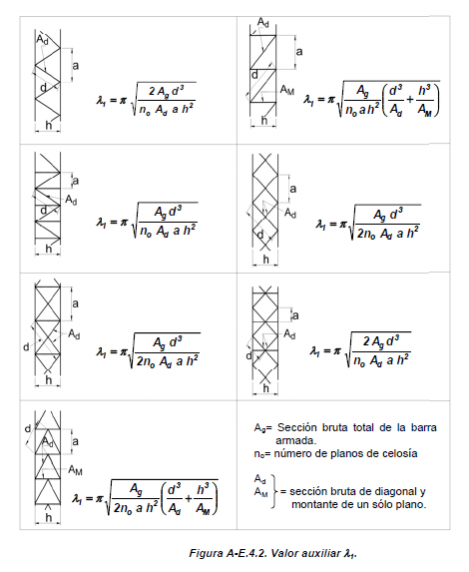

COMPACIDAD |  |  |  |  |  |  | COMPACIDAD |  |  | Tabla B.5.1
b/t | 11.91 | Caso 6 |  |  |  |  | b/t | 11.91 | Caso 6
λr | 13.13 |  |  |  |  |  | λr | 13.13
Seccion Compacta |  |  |  |  |  |  | Seccion Compacta

Verifiación a Compresion - Eje Inmaterial ( x-x ) |  |  |  |  |  |  |  |  |  | Art. A-E.4.2.1 (a)
a | 40 |  |  |  | a | 40
λ0 | 68.03 |  |  |  | λ0 | 68.03
dy | 22.74 |  |  |  | dx | 22.74
λ1 | 9.96 |  |  |  | λ1 | 9.96 |  |  |  | Fig. A-E.4.2
λm | 68.76 |  |  |  | λm | 68.76
λlocal | 27.78 | < | λm | Verifica | λlocal | 27.78 | < | λm | Verifica
Pcm | 1574.82 |  |  |  | Pcm | 1574.82 |  |  |  | Exp. A-E.4.3
e0 | 0.8 |  |  |  | e0 | 0.8
Ms | 88.53 |  |  |  | Ms | 56.22 |  |  |  | Exp. A-E.4.2

Pu1 | 818.9 |  |  |  |  |  |  |  |  | Exp. A-E.4.1

Resistencia Local de la Barra a Compresión
φc | 0.85
L1 | 40 |  |  |  |  |  |  |  |  | Fig. A-E.4.3
λc1 | 0.303
Fcr | 226.14 |  |  |  |  |  |  |  |  | Art. E.2.2/3
Pd1 | 181.26 | < | Pu1 | 818.9 |  | No Verifica |  |  |  | Art. E.2.1

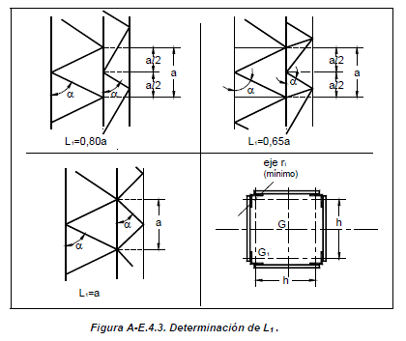
Verificación de la Celosía |  |  |  |  |  |  |  |  |  | Art. A-E.4.2.1 (b)
βx | 0.0127 |  |  |  | βx | 0.0127
Veux | 107.62 |  |  |  | Veux | 47.62 |  |  |  | Exp. A-E.4.4
Dux | 113.09 |  |  |  | Duy | 50.04

φc | 0.85 |  |  |  | φc | 0.85
k | 1.3 |  |  |  | k | 1.3 |  |  |  | Fig. C.2.4
λd | 20.53 |  |  |  | λd | 20.53
λc | 0.224 | k=1,3 Verifica |  |  | λc | 0.224
Fcr | 230.12 |  |  |  | Fcr | 230.12 |  |  |  | Art. E.2.2/3
Pd1 | 184.45 |  |  |  | Pd1 | 184.45 |  |  |  | Art. E.2.1

Verificación a Tracción
Tu1 | 237.94
φt | 0.9
Td1 | 199.44

φ | 0.90
Rn | 886.42
Rd | 797.78 | < | 800 | No Verifica

Soldadura a compresión
φ | 0.6
FEEX | 480 |  |  |  | Ancho de Forro bc |  | 101.60 mm
V | 0.00 | 0,02 x φc X Pn
T | #REF! | V x a / h
Wmín | 5 mm | ver tabla
Wdisp | -330.20 mm
Wadop | 6.00 mm
Wmáx | #REF!
Lmín | 24.00 mm | 4 x Wadop
eg | 4.24 mm
Aw | 101.76 mm²
Fw | 288 | 0.6 x FEXX | corte en el area efectiva
Ltotal | #REF! | longitud total con T
Lcor | #REF! | 4 | Cordones - No modificar

Ladop | 6
Rd | 43.96032 |  | #REF!

Verficicación a Flexión
φ | 0.9
Mn | 0
Md | 0

Flexotraccion
pu/pd | 1.002785236
 | #DIV/0!

Flexocompresion
pu/pd | #REF!
 | #REF!

